关系图
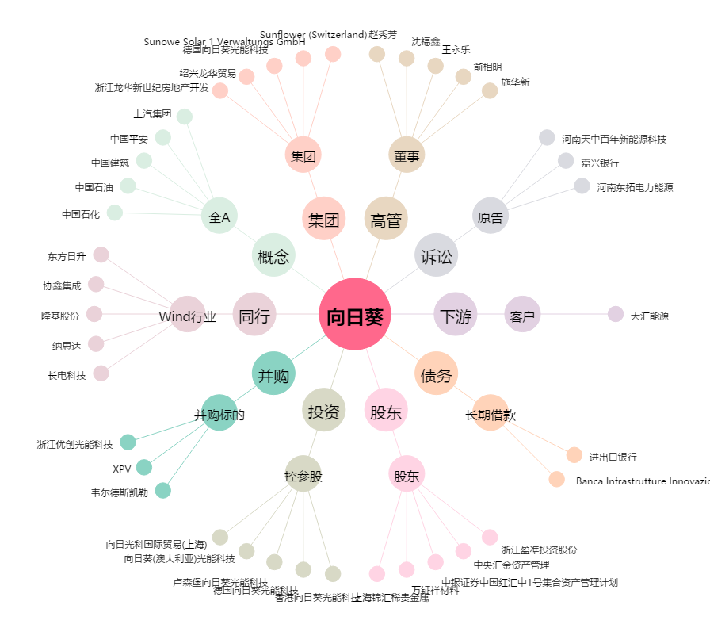
向日葵[300111.SZ] - 关系概览图

